关系图
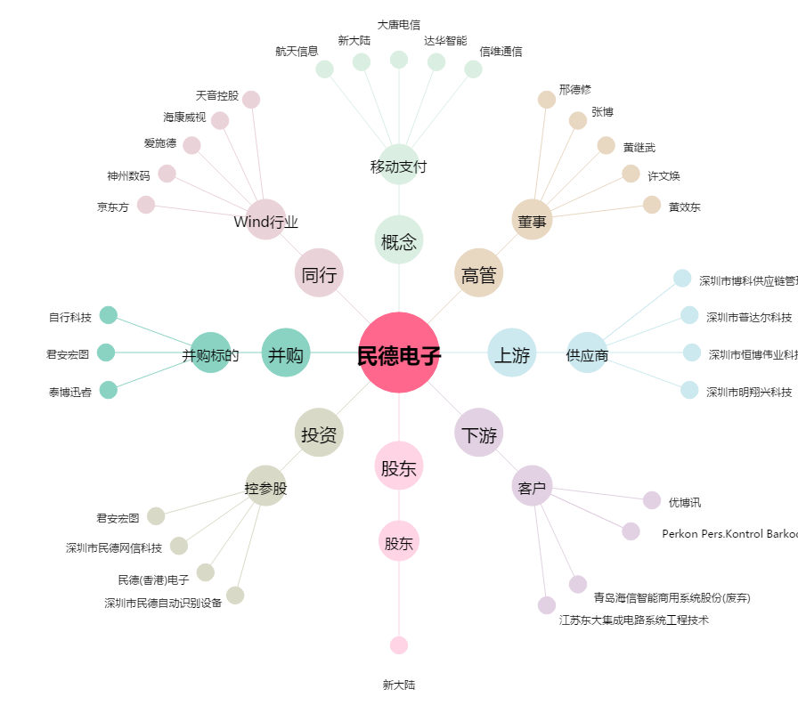
民德电子[300656.SZ] - 关系概览图

